FIGURA 1
FIGURA 1

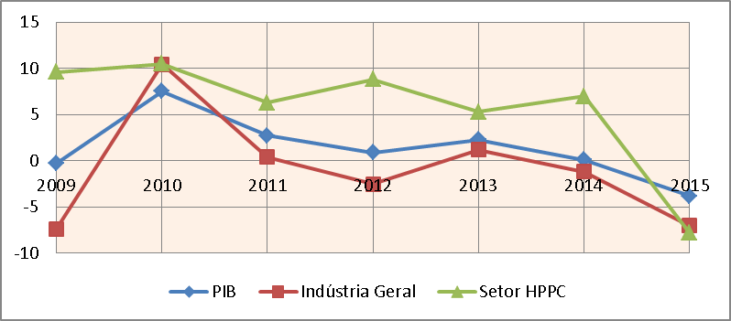
 | Taxa de crescimento real comparada
 |  | PIB | Indústria Geral | Setor HPPC
 | 2009 | -0.3 | -7.4 | 9.6
 | 2010 | 7.5 | 10.45 | 10.5
 | 2011 | 2.7 | 0.4 | 6.3
 | 2012 | 0.9 | -2.5 | 8.8
 | 2013 | 2.3 | 1.2 | 5.3
 | 2014 | 0.1 | -1.2 | 7
 | 2015 | -3.8 | -7 | -7.8
 | média | 1.1372997498 | 1.0010424454 | 1.5781458621

 | PIB | Indústria Geral | Setor HPPC
2009 | -0.3 | -7.4 | 9.6
2010 | 7.5 | 10.45 | 10.5
2011 | 2.7 | 0.4 | 6.3
2012 | 0.9 | -2.5 | 8.8
2013 | 2.3 | 1.2 | 5.3
2014 | 0.1 | -1.2 | 7
2015 | -3.8 | -7 | -7.8

FIGURA 2
 | FIGURA 2

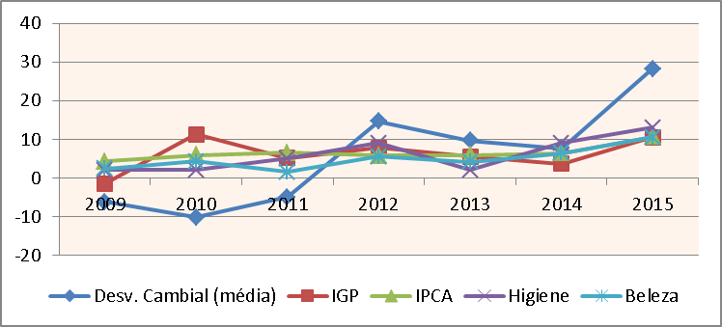

Índice de preço comparado e desvalorização cambial
 | Desv. Cambial (média) | IGP | IPCA | Higiene | Beleza
2009 | -6.2 | -1.4 | 4.31 | 2.1 | 2.4
2010 | -10.2 | 11.3 | 5.91 | 2 | 4.3
2011 | -5 | 5.1 | 6.5 | 5 | 1.6
2012 | 14.7 | 7.8 | 5.84 | 9 | 5.5
2013 | 9.7 | 5.5 | 5.91 | 2 | 4.2
2014 | 7.7 | 3.7 | 6.41 | 9 | 6.4
2015 | 28.2 | 10.5 | 10.67 | 13 | 10.5

 | Desv. Cambial (média) | IGP | IPCA | Higiene | Beleza
2009 | -6.2 | -1.4 | 4.31 | 2.1 | 2.4
2010 | -10.2 | 11.3 | 5.91 | 2 | 4.3
2011 | -5 | 5.1 | 6.5 | 5 | 1.6
2012 | 14.7 | 7.8 | 5.84 | 9 | 5.5
2013 | 9.7 | 5.5 | 5.91 | 2 | 4.2
2014 | 7.7 | 3.7 | 6.41 | 9 | 6.4
2015 | 28.2 | 10.5 | 10.67 | 13 | 10.5

FIGURA 3
FIGURA 3

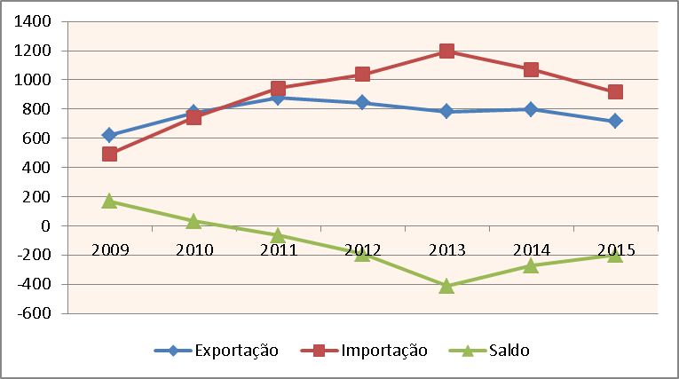

Balança comercial de produtos de higiene pessoal, perfumaria e cosméticos
 | Exportação | Importação | Saldo
2009 | 622 | 493 | 169
2010 | 775 | 744 | 31
2011 | 877 | 942 | -65
2012 | 843 | 1037 | -195
2013 | 783 | 1195 | -412
2014 | 798 | 1071 | -272
2015 | 716 | 915 | -199
 |  |  | -943

 | Exportação | Importação | Saldo
2009 | 622 | 493 | 169
2010 | 775 | 744 | 31
2011 | 877 | 942 | -65
2012 | 843 | 1037 | -195
2013 | 783 | 1195 | -412
2014 | 798 | 1071 | -272
2015 | 716 | 915 | -199

